关系图
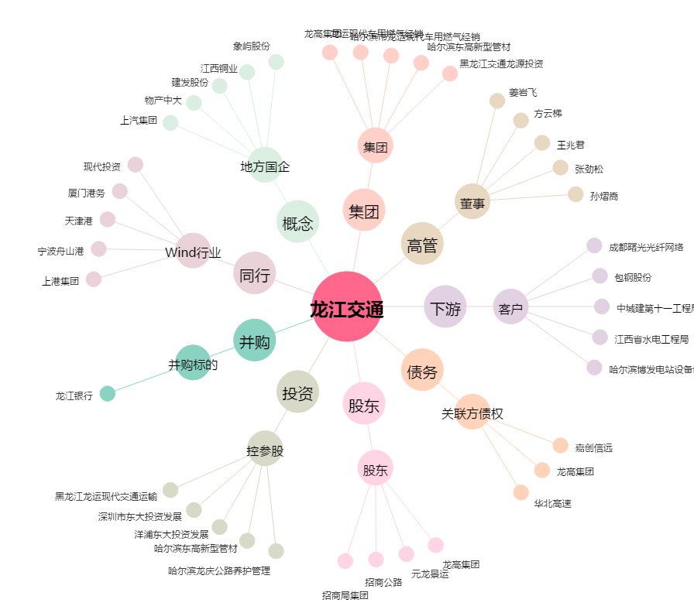
龙江交通[601188.SH] - 关系概览图

